注文書
第４６回九州小学生親善ハンドボール大会 記念ウェア注文書
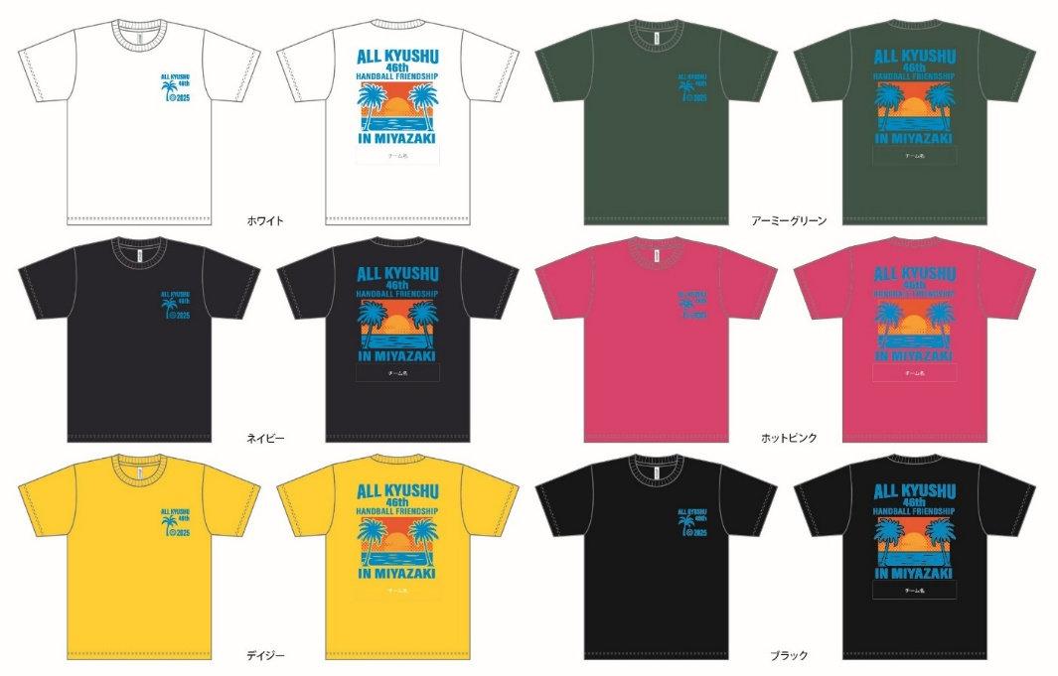
 |  |  |  |  | ◆ バックプリント |  |  | ◆ フロントプリント
 |  |  |  |  |  |  |  | （胸）
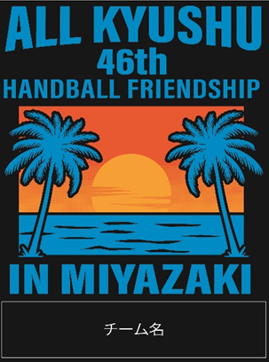

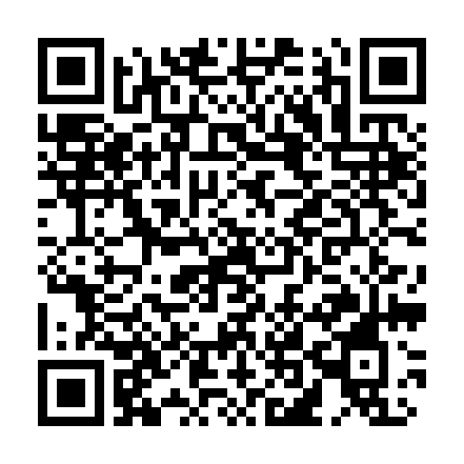
◆ デザインデータ
※右記ＱＲにてデザインを確認できます。 また、別シートにも同様の画像拡大を確認 できます。

（デザイン記載していませんが長袖シャツもご注文出来ます） ※ 背中デザイン下に参加チーム名が入ります
※ 下記に必要枚数をご入力いただくと自動計算になります。
カラー/サイズ |  | Ｓ | Ｍ | Ｌ |  | ＬＬ | ３Ｌ |  | 合計
半袖ドライシャツ （￥２,５００） | ホワイト
 | デイジー
 | ネイビー
 | アーミーグリーン
 | ホットピンク
 | ブラック
長袖ドライシャツ （￥２,９００） | ホワイト
 | デイジー
 | ネイビー
 | アーミーグリーン
 | ホットピンク
 | ブラック
チーム名 |  |  | 半袖シャツ ￥２,５００× |  |  |  | 枚 | ＝
代表者名 |  |  | 長袖シャツ ￥２,９００× |  |  |  | 枚 | ＝
連絡先 （携帯） |  |  | 合計金額

【ご注文方法】

注文書にご記入の上、下記メールアドレスへ送信ください。
E-mail ： tossinter@nifty.com |  |  |  | ご注文期限 ： １０月15日 （水）

・商品は１０月３１日（金）代表者会議にてお渡しします。 |  |  |  | お問合せ先 ： トスインターナショナル株式会社
・締切後の追加注文も出来ますが、大会までにお渡し出来ない可能性がございます。
・受注生産の為、変更、キャンセルはできませんのでご了承ください。 |  |  |  | ＴＥＬ ： ０９６-２８８-２８９１ 担当 ： 加藤

ウェアイメージ画像拡大版
第４６回九州小学生親善ハンドボール大会 記念ウェアイメージ画

 |  | ◆バックプリント
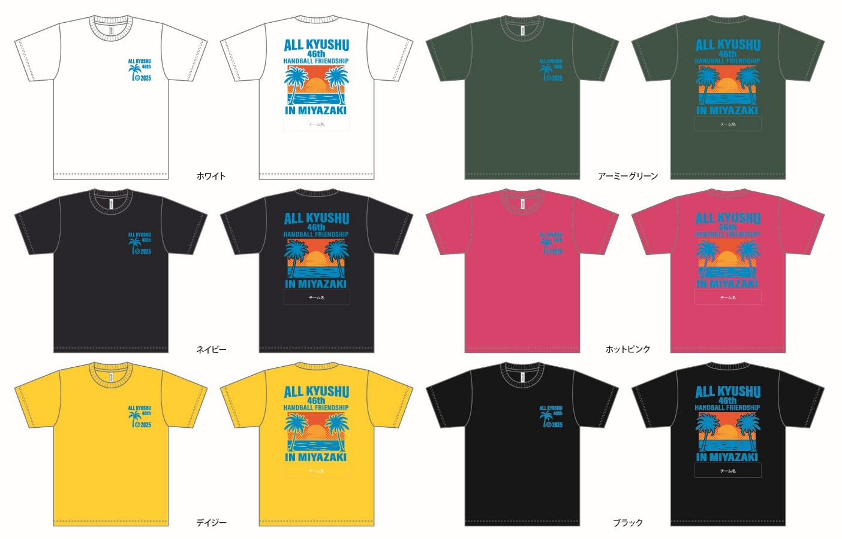
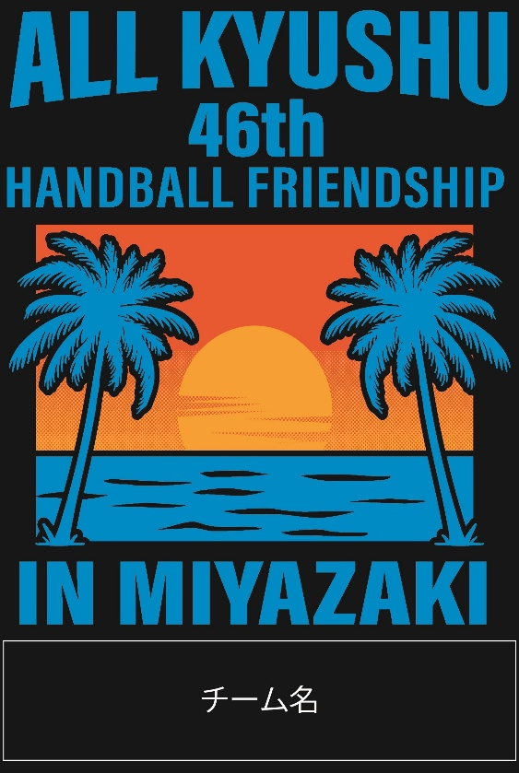

 | ◆フロントプリント（胸）
